상품제안서
오로라 리엔비어캔 470ml | 상품코드: S39031

 |  |  |  |  |  |  | 02-713-8555 | www.synergygift.co.kr
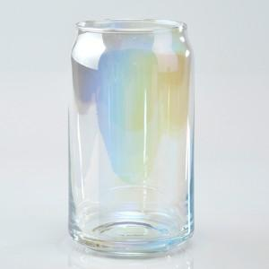

【상세/제작정보】 | <p><span style="font-size: 14pt;"></span></p><p><span style="font-size: 14pt;">※ 전사인쇄 별도 문의 바랍니다.</span></p><p><span style="font-size: 18.6667px;">※ 200개 미만 포장지포장시 별도 문의 바랍니다.</span></p><p><span style="font-size: 18.6667px;">&nbsp;</span></p><p><span style="font-size: 14pt;">※ 운임비 별도 발생 됩니다.</span></p>

【인쇄/포장옵션】 | 실크 / 포장지포장

【공급단가】 | 수량 | 100~ | 300~ | 500~ | 1,000~ | 3,000~
*VAT별도 | 단가 | 7,050원 | 6,750원 | 6,600원 | 6,450원 | 6,350원

【상품 URL】 | https://www.synergygift.co.kr:443/src/goods_detail.php?gdno=39031

